상품제안서
친환경 M자형 초음파 부직포가방(420x380x120) | 상품코드: S25034

 |  |  |  |  |  |  | 02-713-8555 | www.synergygift.co.kr
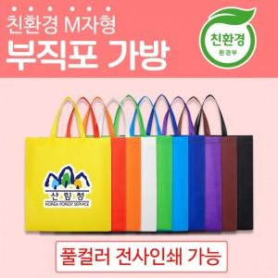

【상세/제작정보】 | <p><span style="font-size: 14pt;">* 풀컬러 전사인쇄 가능 인쇄사이즈 : 140x140mm</span></p><span style="font-family: dotum; font-size: 14pt; background-color: rgb(255, 255, 255);">* 재생원료를 사용하지않고 100% 신재료로 생산하여 상품 색상이 선명함</span><br style="font-family: dotum; font-size: 13px; background-color: rgb(255, 255, 255);"><p><span style="background-color: rgb(255, 255, 255); font-family: dotum; font-size: 14pt;">* 친환경 인증 상품</span><span style="font-size: 14pt;">&nbsp;</span></p>

【인쇄/포장옵션】 | 풀칼라 / 포장불가능

【공급단가】 | 수량 | 300~ | 500~ | 1,000~ | 3,000~ | 5,000~
*VAT별도 | 단가 | 940원 | 910원 | 870원 | 840원 | 810원

【상품 URL】 | https://www.synergygift.co.kr:443/src/goods_detail.php?gdno=25034

